3- Formulaire Paiement (2)

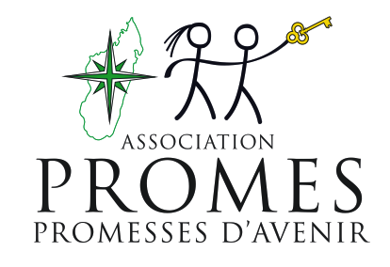
Programme CERES
Association PROMES

AUTORISATION FORMELLE DE PAIEMENT

 | Date :02/09/25 |  | Mode de paiement : CHEQUE | Fournisseur : | PERSONNES RESSOURCES

 |  | Références Navette Achat/Paiement Périodique |  | Montant | Facture | Commentaire
Détail 1 |  | NP-MAD-PAR-2025 S40
Détail 2 |  | SOLOFONIAINA Paul |  | 60,000
Détail 3 |  | RAVELOJAONA Ralalaoarinoro Lova Emma |  | 60,000
Détail 4 |  | SOLOHERINANDRASANA Léonie Marie Angèle |  | 78,000
Détail 5 |  | HASINARIJAONA Tiandraibe Richard Victorio |  | 66,000
Détail 6
Détail 7
Détail 8
Détail 9
Détail 10
 |  |  | Total | 264,000

Le Responsable Financier |  |  |  |  | La Directrice de Programme

 |  | RAKOTONIRINA Hery M |  |  | Caroline DE TAPOL
 |  | Date : …………………………………….. |  |  | Date : ……………………………………..
COMPTABILITE

Journal : |  | Date : |  | N° de Pièce :

COMPTE GENERAL DEBIT : |  |  |  | COMPTE GENERAL CREDIT :
Référence de paiement :
Montant Retour Différence : |  |  |  | Pièce de retour :

 |  |  | Le Comptable

Vérification
 | Pièces : |  |  | Signature et prénom:
 | Navettes Achats
 | Devis
 | BC
 | Factures | BL
 | Preve de paiement
 |  |  |  |  |  | Version 01/2025

